Planilha1
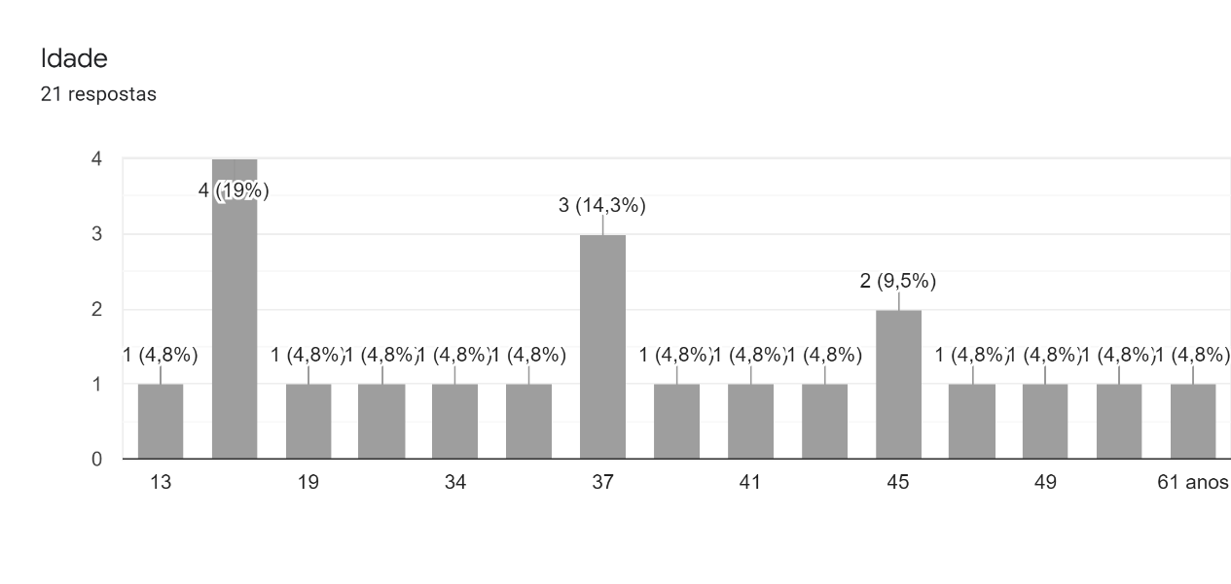
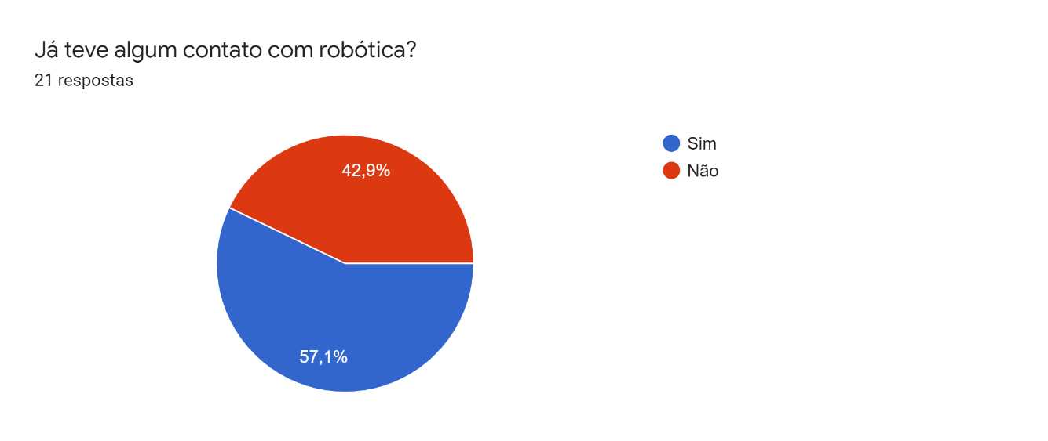

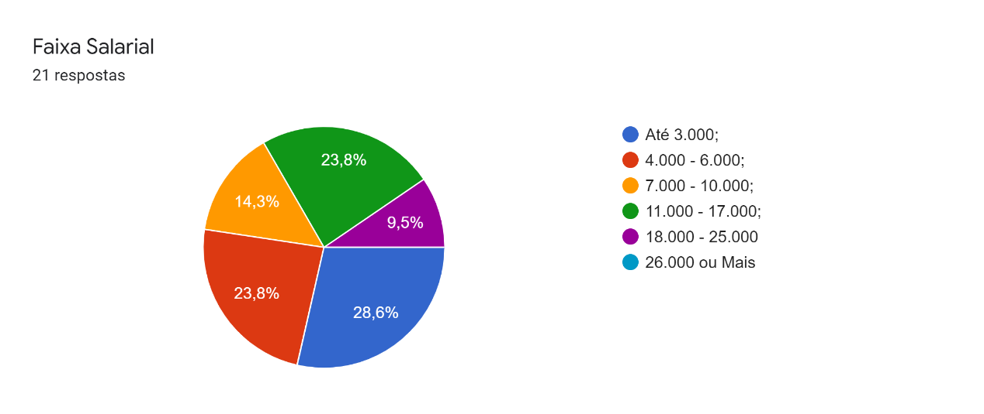
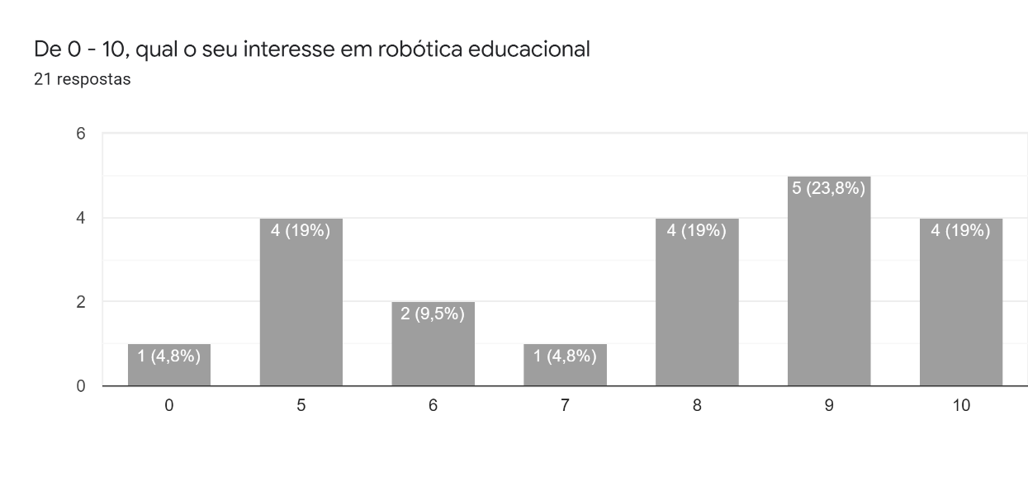

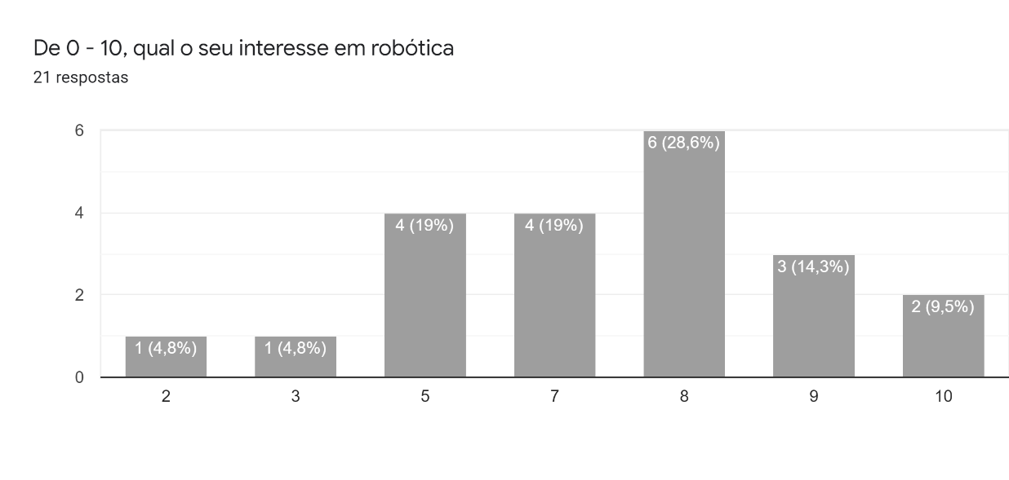
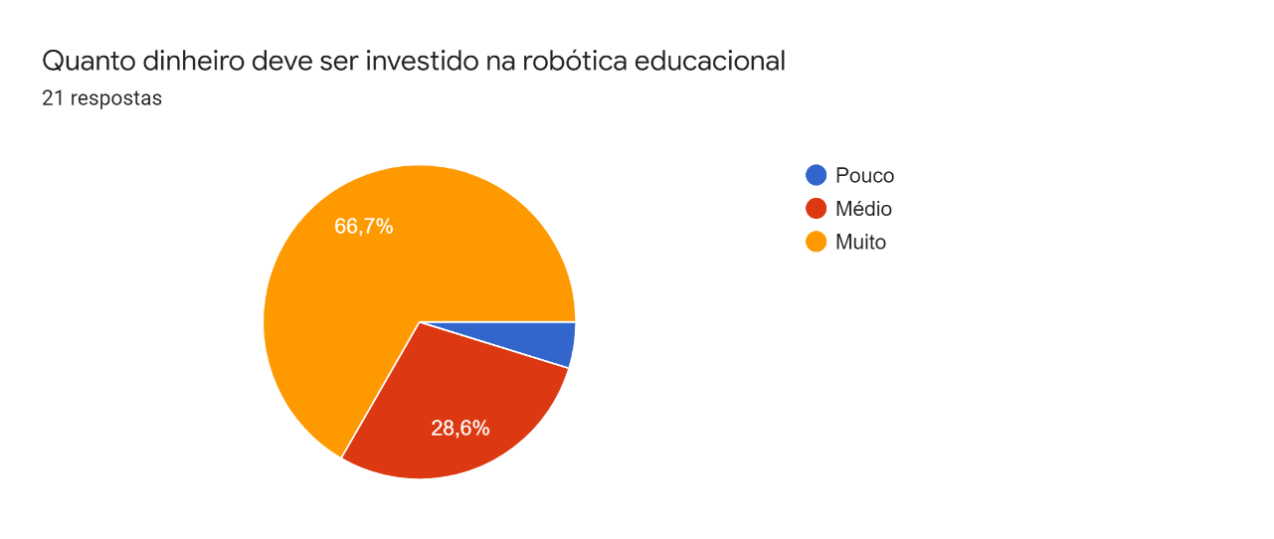

Renda | Percentual | Interesse | Percentual
Até R$ 3.000 | 28.60% | 5 | 19%
R$ 4.000 - 6.000 | 23.80% | 6 | 9.50%
R$ 7.000 - 10.000 | 14.30% | 7 | 4.80%
R$ 11.000 - 17.000 | 23.80% | 8 | 19%
R$ 18.0000 - 25.000 | 9.50% | 9 | 23.80%
R$ 26.000 ou Mais | 0% | 10 | 19%

Faixa Etária | Quantidade de pessoas | Interesse | Percentual
13 anos - 18 anos | 5 pessoas | 5 | 19%
19 anos - 34 anos | 3 pessoas | 6 | 9.50%
37 anos - 41 anos | 5 pessoas | 7 | 4.80%
45 anos - 49 anos | 4 pessoas | 8 | 19%
61 anos + | 1 pessoa | 9 | 23.80%
 |  | 10 | 19%

Dinheiro Investido | Percentual | Interesse | Percentual
Pouco | 4.80% | 5 | 19%
Médio | 28.60% | 6 | 9.50%
Muito | 66.70% | 7 | 4.80%
 |  | 8 | 19%
 |  | 9 | 23.80%
 |  | 10 | 19%

Educação dos pais | Percentual | Interesse | Percentual
Ensino Fundamental 1 | 3% | 5 | 19%
Ensino Fundamental 2 | 4% | 6 | 9.50%
Ensino Médio | 35% | 7 | 4.80%
Graduação | 58% | 8 | 19%
 |  | 9 | 23.80%
 |  | 10 | 19%

